Лист1
Концепции
A | Онлайн-платформа для изучения иностранных языков |  |  |  |  |  | Высокий | 7, 8, 9
B | Мобильное приложение для планирования личного бюджета |  |  |  |  |  | Средний | 3, 5, 7
C | Система мониторинга качества воздуха в помещении |  |  |  |  |  | Низкий | 1, 2, 3
D | Платформа для совместной работы над проектами

Критерии
1 | Уровень конкуренции в отрасли |  |  | Невыгодно
2 | Срок окупаемости проекта |  |  | Невыгодно
3 | Кол-во потенциальных клиентов |  |  | Выгодно
4 | Наличие конкурентных преимуществ |  |  | Выгодно
5 | Стоимость реализации MVP |  |  | Невыгодно

Оценка
Проект А | 1н | 2н | 3в | 4в | 5н
1 эксперт (Горбиков) | Высокий | Высокий | Средний | Низкий | Высокий
2 эксперт (Боев) | Высокий | Средний | Средний | Низкий | Средний
3 эксперт (Самарченко) | Высокий | Средний | Высокий | Средний | Средний
 |  |  |  |  | 2 (1, 2, 3)
Проект В | 1н | 2н | 3в | 4в | 5н
1 эксперт (Горбиков) | Средний | Низкий | Средний | Средний | Низкий
2 эксперт (Боев) | Низкий | Низкий | Низкий | Средний | Низкий
3 эксперт (Самарченко) | Высокий | Низкий | Высокий | Высокий | Низкий

Проект С | 1н | 2н | 3в | 4в | 5н
1 эксперт (Горбиков) | Высокий | Высокий | Низкий | Средний | Высокий
2 эксперт (Боев) | Средний | Средний | Низкий | Низкий | Высокий
3 эксперт (Самарченко) | Низкий | Высокий | Средний | Низкий | Высокий

Проект D | 1н | 2н | 3в | 4в | 5н
1 эксперт (Горбиков) | Высокий | Средний | Средний | Низкий | Средний
2 эксперт (Боев) | Высокий | Высокий | Низкий | Низкий | Средний
3 эксперт (Самарченко) | Высокий | Высокий | Низкий | Низкий | Высокий

Этап 1
 | Уровень конкуренции в отрасли |  |  | Срок окупаемости проекта |  |  | Кол-во клиентов |  |  | Кконкурентные преимущества |  |  | Стоимость реализации MVP
 | Эксперт 1
A | Высокий |  |  | Высокий |  |  | Средний |  |  | Низкий |  |  | Высокий
B | Средний |  |  | Низкий |  |  | Средний |  |  | Средний |  |  | Низкий
C | Высокий |  |  | Высокий |  |  | Низкий |  |  | Средний |  |  | Высокий
D | Высокий |  |  | Средний |  |  | Средний |  |  | Низкий |  |  | Средний

A | 7 | 8 | 9 | 7 | 8 | 9 | 3 | 5 | 7 | 1 | 2 | 3 | 7 | 8 | 9
B | 3 | 5 | 7 | 1 | 2 | 3 | 3 | 5 | 7 | 3 | 5 | 7 | 1 | 2 | 3
C | 7 | 8 | 9 | 7 | 8 | 9 | 1 | 2 | 3 | 3 | 5 | 7 | 7 | 8 | 9
D | 7 | 8 | 9 | 3 | 5 | 7 | 3 | 5 | 7 | 1 | 2 | 3 | 3 | 5 | 7

 | Уровень конкуренции в отрасли |  |  | Срок окупаемости проекта |  |  | Кол-во клиентов |  |  | Кконкурентные преимущества |  |  | Стоимость реализации MVP
 | Эксперт 2
A | Высокий |  |  | Средний |  |  | Средний |  |  | Низкий |  |  | Средний
B | Низкий |  |  | Низкий |  |  | Низкий |  |  | Средний |  |  | Низкий
C | Средний |  |  | Средний |  |  | Низкий |  |  | Низкий |  |  | Высокий
D | Высокий |  |  | Высокий |  |  | Низкий |  |  | Низкий |  |  | Средний

A | 7 | 8 | 9 | 3 | 5 | 7 | 3 | 5 | 7 | 1 | 2 | 3 | 3 | 5 | 7
B | 1 | 2 | 3 | 1 | 2 | 3 | 1 | 2 | 3 | 5 | 7 | 9 | 1 | 2 | 3
C | 3 | 5 | 7 | 3 | 5 | 7 | 1 | 2 | 3 | 1 | 2 | 3 | 7 | 8 | 9
D | 7 | 8 | 9 | 7 | 8 | 9 | 1 | 2 | 3 | 1 | 2 | 3 | 3 | 5 | 7

 | Уровень конкуренции в отрасли |  |  | Срок окупаемости проекта |  |  | Кол-во клиентов |  |  | Кконкурентные преимущества |  |  | Стоимость реализации MVP
 | Эксперт 3
A | Высокий |  |  | Средний |  |  | Выскоий |  |  | Средний |  |  | Средний
B | Высокий |  |  | Низкий |  |  | Высокий |  |  | Высокий |  |  | Низкий
C | Низкий |  |  | Высокий |  |  | Средний |  |  | Низкий |  |  | Высокий
D | Высокий |  |  | Высокий |  |  | Низкий |  |  | Низкий |  |  | Высокий

A | 7 | 8 | 9 | 3 | 5 | 7 | 7 | 8 | 9 | 3 | 5 | 7 | 3 | 5 | 7
B | 7 | 8 | 9 | 1 | 2 | 3 | 7 | 8 | 9 | 7 | 8 | 9 | 1 | 2 | 3
C | 1 | 2 | 3 | 7 | 8 | 9 | 3 | 5 | 7 | 1 | 2 | 3 | 7 | 8 | 9
D | 7 | 8 | 9 | 7 | 8 | 9 | 1 | 1 | 3 | 1 | 2 | 3 | 7 | 8 | 9

Этап 2
 | Уровень конкуренции в отрасли |  |  | Срок окупаемости проекта |  |  | Кол-во клиентов |  |  | Кконкурентные преимущества |  |  | Стоимость реализации MVP
Веса | 3 | 5 | 7 | 7 | 8 | 9 | 7 | 8 | 9 | 3 | 5 | 7 | 7 | 8 | 9
 | Общая матрица
A | 7 | 8 | 9 | 3 | 6 | 9 | 3 | 6 | 9 | 1 | 3 | 7 | 3 | 6 | 9 | Агреграция значений и добавление весов
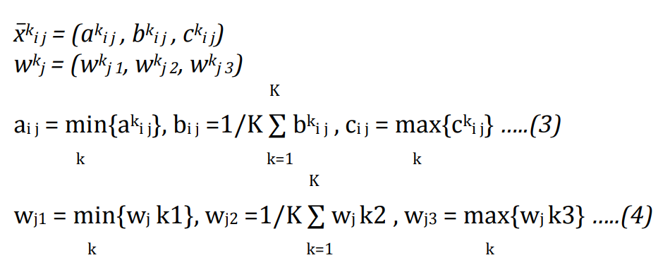
B | 1 | 5 | 9 | 1 | 2 | 3 | 1 | 5 | 9 | 3 | 6.6666666667 | 9 | 1 | 2 | 3
C | 1 | 5 | 9 | 3 | 7 | 9 | 1 | 3 | 7 | 1 | 3 | 7 | 7 | 8 | 9
D | 7 | 8 | 9 | 3 | 7 | 9 | 1 | 2.6666666667 | 7 | 1 | 2 | 3 | 3 | 6 | 9

 | Невыгодно |  |  | Невыгодно |  |  | Выгодно |  |  | Выгодно |  |  | Невыгодно
 | Уровень конкуренции в отрасли |  |  | Срок окупаемости проекта |  |  | Кол-во клиентов |  |  | Кконкурентные преимущества |  |  | Стоимость реализации MVP
Веса | 3 | 5 | 7 | 7 | 8 | 9 | 7 | 8 | 9 | 3 | 5 | 7 | 7 | 8 | 9
 | Общая нормализованная матрица
A | 0.11111111111 | 0.125 | 0.14285714286 | 0.11111111111 | 0.16666666667 | 0.33333333333 | 0.33333333333 | 0.66666666667 | 1 | 0.11111111111 | 0.33333333333 | 0.77777777778 | 0.11111111111 | 0.16666666667 | 0.33333333333
B | 0.11111111111 | 0.2 | 1 | 0.33333333333 | 0.5 | 1 | 0.11111111111 | 0.55555555556 | 1 | 0.33333333333 | 0.74074074074 | 1 | 0.33333333333 | 0.5 | 1
C | 0.11111111111 | 0.2 | 1 | 0.11111111111 | 0.14285714286 | 0.33333333333 | 0.11111111111 | 0.33333333333 | 0.77777777778 | 0.11111111111 | 0.33333333333 | 0.77777777778 | 0.11111111111 | 0.125 | 0.14285714286 | Нормализация
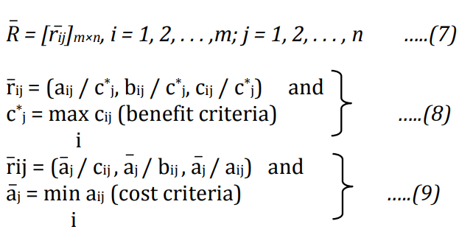
D | 0.11111111111 | 0.125 | 0.14285714286 | 0.11111111111 | 0.14285714286 | 0.33333333333 | 0.11111111111 | 0.2962962963 | 0.77777777778 | 0.11111111111 | 0.22222222222 | 0.33333333333 | 0.11111111111 | 0.16666666667 | 0.33333333333

Этап 3
 | Невыгодно |  |  | Невыгодно |  |  | Выгодно |  |  | Выгодно |  |  | Невыгодно
 | Уровень конкуренции в отрасли |  |  | Срок окупаемости проекта |  |  | Кол-во клиентов |  |  | Кконкурентные преимущества |  |  | Стоимость реализации MVP
Веса | 3 | 5 | 7 | 7 | 8 | 9 | 7 | 8 | 9 | 3 | 5 | 7 | 7 | 8 | 9
 | Взвешенная общая нормализованная матрица
A | 0.33333333333 | 0.625 | 1 | 0.77777777778 | 1.3333333333 | 3 | 2.3333333333 | 5.3333333333 | 9 | 0.33333333333 | 1.6666666667 | 5.4444444444 | 0.77777777778 | 1.3333333333 | 3
B | 0.33333333333 | 1 | 7 | 2.3333333333 | 4 | 9 | 0.77777777778 | 4.4444444444 | 9 | 1 | 3.7037037037 | 7 | 2.3333333333 | 4 | 9
C | 0.33333333333 | 1 | 7 | 0.77777777778 | 1.1428571429 | 3 | 0.77777777778 | 2.6666666667 | 7 | 0.33333333333 | 1.6666666667 | 5.4444444444 | 0.77777777778 | 1 | 1.2857142857
D | 0.33333333333 | 0.625 | 1 | 0.77777777778 | 1.1428571429 | 3 | 0.77777777778 | 2.3703703704 | 7 | 0.33333333333 | 1.1111111111 | 2.3333333333 | 0.77777777778 | 1.3333333333 | 3 | Взвешенная общая нормализованная матрица
А* | 0.33333333333 | 1 | 7 | 2.3333333333 | 4 | 9 | 2.3333333333 | 5.3333333333 | 9 | 1 | 3.7037037037 | 7 | 2.3333333333 | 4 | 9
А- | 0.33333333333 | 0.625 | 1 | 0.77777777778 | 1.1428571429 | 3 | 0.77777777778 | 2.3703703704 | 7 | 0.33333333333 | 1.1111111111 | 2.3333333333 | 0.77777777778 | 1 | 1.2857142857
где А* и А- идеальные решения

 |  |  |  |  |  |  |  |  |  |  |  |  |  |  |  | Нахождение идеальных решений
Этап 4
Определение расстояний до идеально-позитивного решения
 | 1 | 2 | 3 | 4 | 5 | di* |  | Расстояние
A | 3.4708608442 | 3.8957611236 | 0 | 1.5290211925 | 3.8957611236 | 12.791404284
B | 0 | 0 | 1.0343881514 | 0 | 0 | 1.0343881514
C | 0 | 3.9405168186 | 2.1237438795 | 1.5290211925 | 4.8624396198 | 12.45572151
D | 3.4708608442 | 3.9405168186 | 2.250844479 | 3.106110031 | 3.8957611236 | 16.664093296

Определение расстояний до идеально-негативного решения
 | 1 | 2 | 3 | 4 | 5 | di*
A | 0 | 0.10997147985 | 2.250844479 | 1.8246145091 | 1.0082801564 | 5.1937106244
B | 3.4708608442 | 3.9405168186 | 1.6635086679 | 3.106110031 | 4.8624396198 | 17.043435981
C | 3.4708608442 | 0 | 0.17106674643 | 1.8246145091 | 0 | 5.4665420998
D | 0 | 0 | 0 | 0 | 1.0082801564 | 1.0082801564

Нахождение относительной близости к идеальнопозитивному решению
CCi | Ранг
0.2887782842 | 3 | A
0.94278137989 | 1 | B
0.30501404391 | 2 | C
0.057054031768 | 4 | D

Вывод:
Наибольшую близость к идеальному решению и 1 приоритет имеет проект B - Мобильное приложение для планирования личного бюджета

